車両ロールについて
車両ロールについて
車両ロールとは
・新バージョンから新しく追加された概念で、各車両の役割を決めること。
・車両ロールは、「運搬」、「積込場」、「荷降場」、「その他」の4種類で、それぞれ利用できる機能が異なる。
・どの車両ロールもすべての車両に紐づけが可能。（車両種によって制限はない）
・車両ロールはアプリログイン時に設定する。
・モバイルアプリでは、自車名の下部が色付けされており、その色で自車の車両ロールを確認することができる。
 | 運搬 | 積込場 | 荷降場 |  | その他

現行との違いについて
・現行では、「ドライバー」、「オペレーター」、「誘導員」の３種類で分類されており、車両種と紐づいていた。
→新バージョンでは車両ロール(車両の役割)は車両種に依存せず、車両ロールによって機能が決まっている。
 | なお、車両ロールはログイン時にユーザーが設定を行う。
現行管理画面： |  |  |  |  |  |  |  | 新バージョン管理画面：

↑車両種と役割が紐づいて管理されている。 |  |  |  |  |  |  |  | ↑車両種と車両ロール(車両の役割)は紐づいておらず、ログイン時に車両ロールを設定する。

・車両種によって役割が決まっており、特定の車両種でしか使用できない機能があった。
例）作業履歴登録は「ドライバー」に分類される一部の車両種でしか仕様できない など

→新バージョンでは、車両ロール「運搬」を指定することで、どの車両でも作業履歴登録が可能になる。

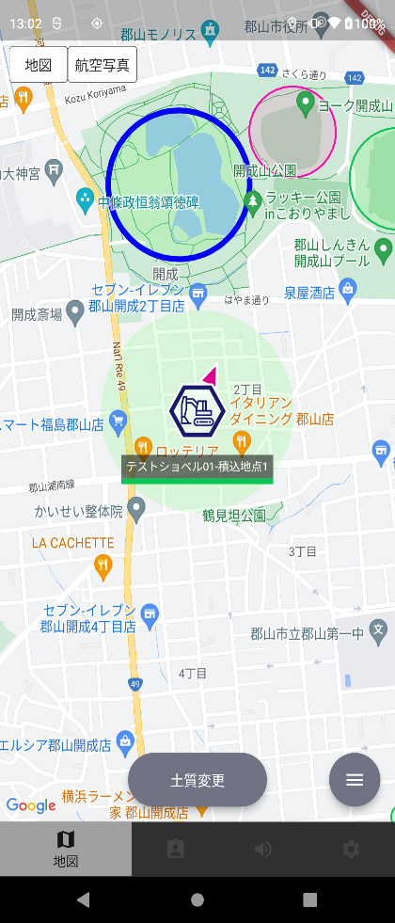
車両ロールの種類について
●運搬 |  |  |  |  |  |  |  |  |  | 【作業地点に所属しているショベル】
業務の中で運搬業務に関わる車両のための車両ロール。（主にダンプなど）
作業履歴(積込荷降履歴)登録ができる。（作業履歴登録ができるのは運搬ロールのみ）

作業地点に所属することで自車位置情報を中心として作業地点が生成される

●積込場・荷降場
作業（積込・荷降）地点周辺で作業する車両のための車両ロール（主にショベルなど）
作業地点への所属ができ、自車を作業地点として扱うことができる。（分配作業地点）

●その他
他の車両や人の現在地を確認するための車両ロール（主に誘導員など）
この車両ロールでしかできない機能は特になし。

各車両ロールにおける機能について

 |  |  |  | 運搬 | 積込場 | 荷降場 | その他
 | 作業履歴登録 |  |  | ○ | × | × | × | 車両ロール：運搬のみ有効な機能
 | PUSHボタン押し忘れ通知 |  |  | ○ | × | × | × | 車両ロール：積込場・荷降場のみ有効な機能
 | 積込重量入力 |  |  | ○ | × | × | × | 車両ロール：積込場のみ有効な機能
 | サイクルタイム通知 |  |  | ○ | × | × | × | すべての車両ロールで使用可能
 | 作業履歴確認 |  |  | ○ | × | × | ×
 | ルート逸脱警告 |  |  | ○ | × | × | ×
 | 接近通知 |  |  | × | ○ | ○ | ×
 | 所属地点変更 |  |  | × | ○ | ○ | ×
 | 土質変更 |  |  | × | ○ | × | ×
 | 車両登録機能 |  |  | ○ | ○ | ○ | ○
 | 所属グループ変更機能 |  |  | ○ | ○ | ○ | ○
 | 車両ロール変更機能 |  |  | ○ | ○ | ○ | ○
 | モード切替 |  |  | ○ | ○ | ○ | ○
 | ドライブレコーダー |  |  | ○ | ○ | ○ | ○
 | カメラビューア |  |  | ○ | ○ | ○ | ○
 | 運土中アイコン表示 |  |  | ○ | ○ | ○ | ○
 | 他車情報取得 |  |  | ○ | ○ | ○ | ○
 | 接近警告 |  |  | ○ | ○ | ○ | ○
 | 速度超過通知 |  |  | ○ | ○ | ○ | ○
 | 位置飛び |  |  | ○ | ○ | ○ | ○
 | 期間外アラート |  |  | ○ | ○ | ○ | ○
 | 電池残量アラート |  |  | ○ | ○ | ○ | ○
 | アラート表示・音声再生 |  |  | ○ | ○ | ○ | ○
 | 音声メッセージ受信 |  |  | ○ | ○ | ○ | ○
 | 音声メッセージ送信 |  |  | ○ | ○ | ○ | ○
 | 音声メッセージ一括送信 |  |  | ○ | ○ | ○ | ○
 | ウェイポイント誘導 |  |  | ○ | ○ | ○ | ○
 | アラート地点登録 |  |  | ○ | ○ | ○ | ○
 | ミニマップ |  |  | ○ | ○ | ○ | ○
 | ゲート表示ON/OFF |  |  | ○ | ○ | ○ | ○
 | 自動追跡 |  |  | ○ | ○ | ○ | ○
 | ノースアップ/ヘディングアップ |  |  | ○ | ○ | ○ | ○

車両ロールの設定・変更方法
設定方法
・管理画面から設定する |  |  |  |  |  |  |  |  | ・アプリログイン時に設定する
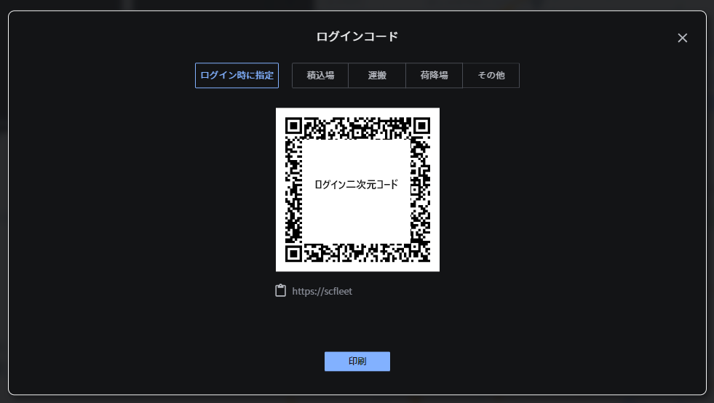
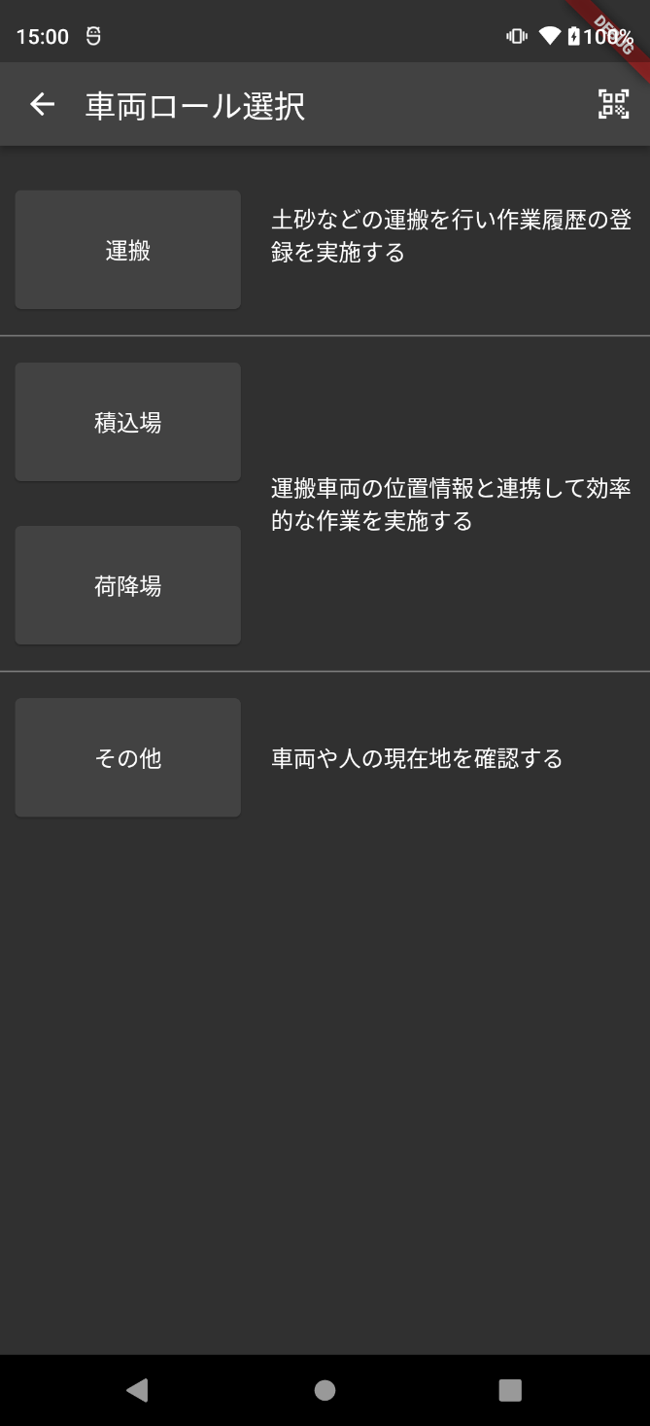
・管理画面のログインコード発行画面で、車両ロールを選択することで、
その情報を含んだ二次元コード、URLを発行することができる。
・ここで「ログイン時に指定」を選択した場合、アプリログイン時に設定する。

変更方法
・モバイルアプリ内設定画面より変更する
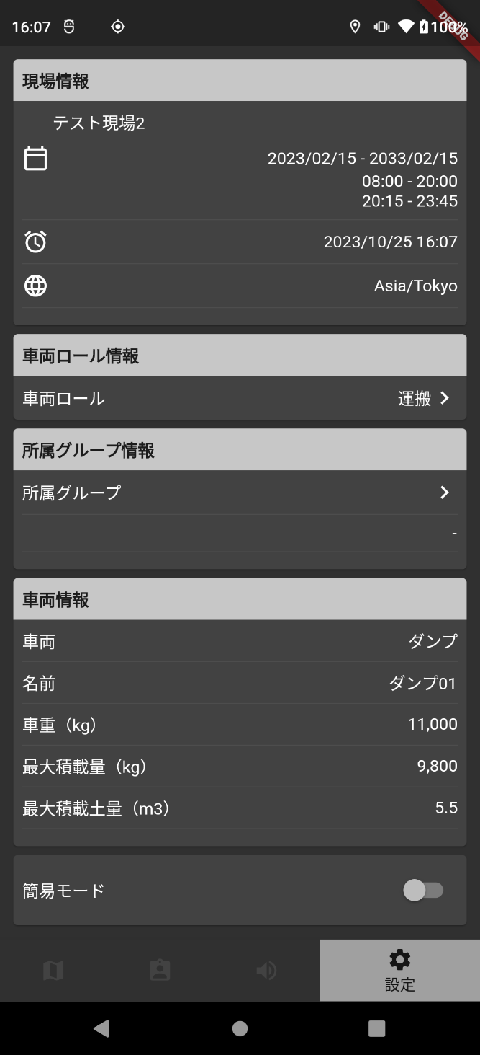
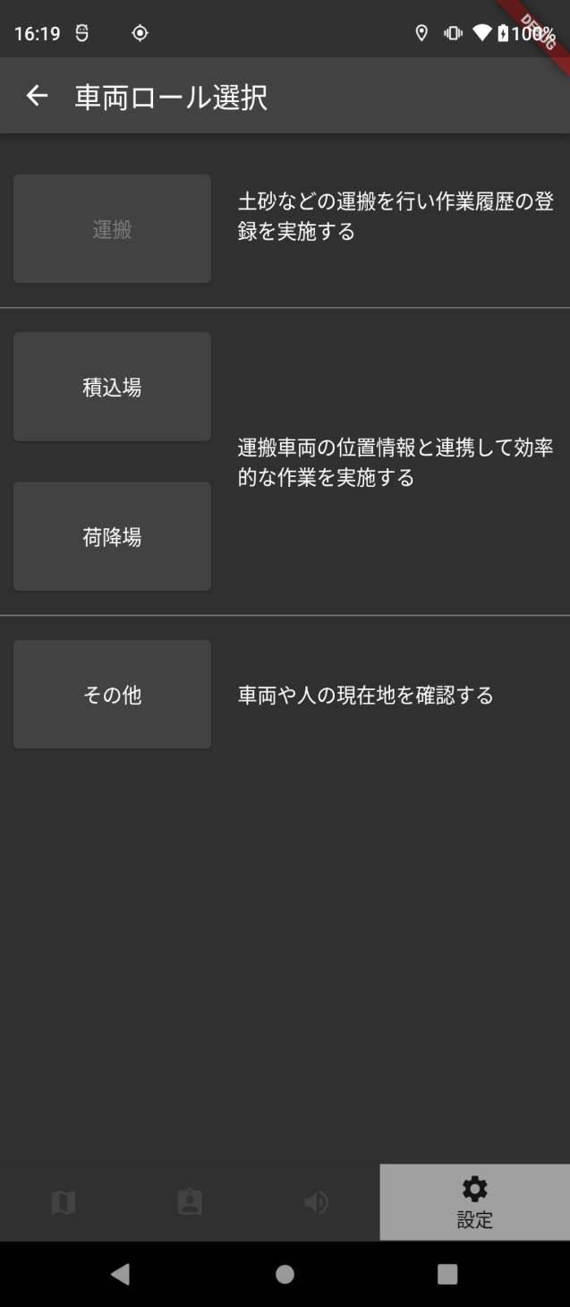

※専用デバイスの車両ロール変更は、再ログインが必要。

